Paliwa_Samochody osobowe (2)
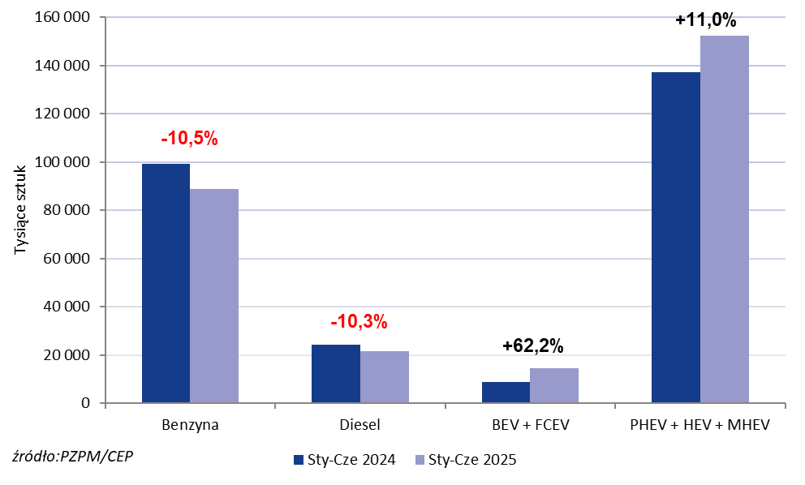
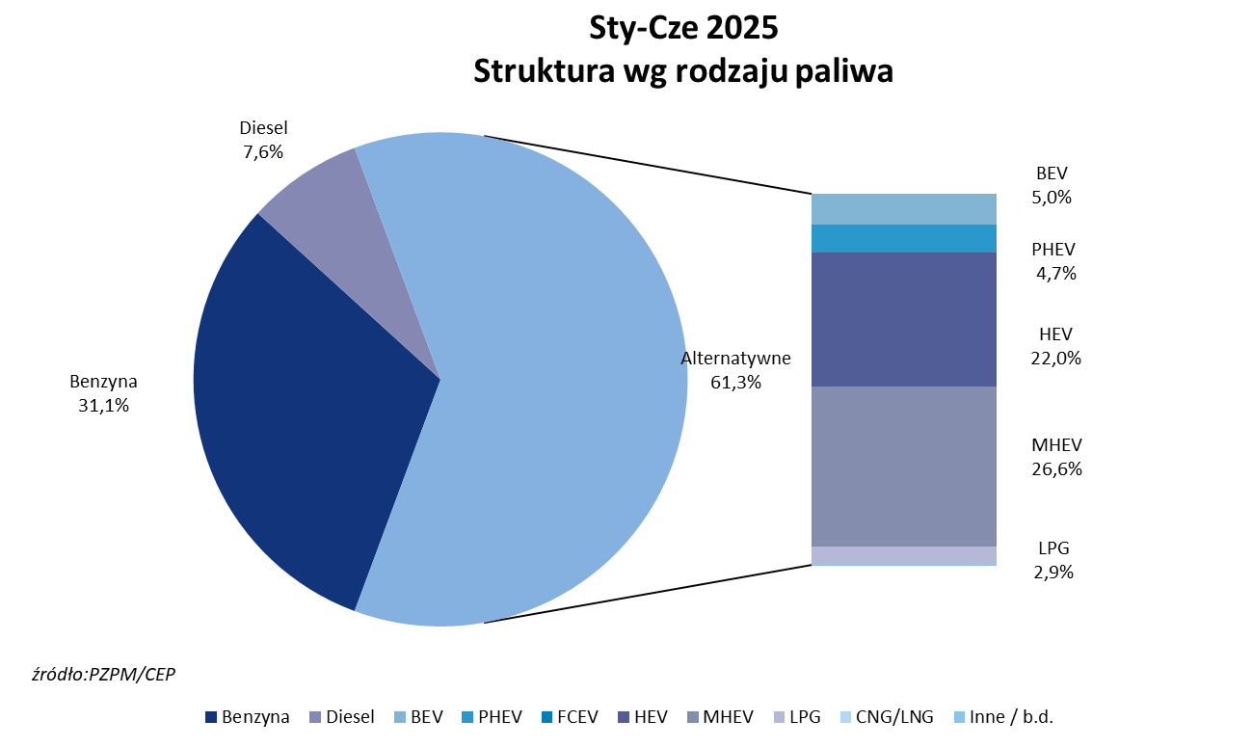
PZPM* |  |  |  |  |  |  | 2025-07-03
 |  |  |  |  |  |  | in thous units
 | First Registrations of NEW Passenger Cars by Fuel Type

 | Fuel Type | Jan-Jun 2024 |  | Jan-Jun 2025 |  | Change % y/y | Share Change y/y
 |  | tous. pcs. | share % | tous. pcs. | share %
 | Petrol | 99,127 | 35.8% | 88,694 | 31.1% | -10.5% | -4,7 pp
 | Diesel | 24,178 | 8.7% | 21,676 | 7.6% | -10.3% | -1,1 pp
 | Alternative/other | 153,651 | 55.5% | 174,941 | 61.3% | +13.9% | +5,8 pp
 | inculdes:
 | BEV | 8,861 | 3.2% | 14,256 | 5.0% | +60.9% | +1,8 pp
 | PHEV | 7,416 | 2.7% | 13,455 | 4.7% | +81.4% | +2,0 pp
 | FCEV | 5 | 0.0% | 121 | 0.0% | +2320.0% | +0,0 pp
 | HEV | 60,044 | 21.7% | 62,820 | 22.0% | +4.6% | +0,3 pp
 | MHEV | 69,668 | 25.2% | 75,936 | 26.6% | +9.0% | +1,5 pp
 | LPG | 7,597 | 2.7% | 8,331 | 2.9% | +9.7% | +0,2 pp
 | CNG/LNG | 0 | 0.0% | 0 | 0.0% |  | +0,0 pp
 | Other / n.a. | 0 | 0.0% | 0 | 0.0% |  | +0,0 pp
 | *Source: PZPM on the basis of CEP (Central Register of Vehicles)

